リニューアル2025年6月13日改訂
■■■ 計測発行予定通知の仕様変更ありの為の対策実施改訂 ■■■ |  |  |  |  |  |  |  | 2025年6月13日（金）改訂内容
【修正改訂概略説明書】
 | 2025年05月分より社外校正の予定通知の表題の書式をテキストデータから、書式を使った
 | 表題に変更がされた為、テキストデータの検出が定期検査と同じ書式化された為に定期検査と
 | 同じ検出となる不具合が発生しました。これに対しての対策を検討し実施したものです。
 | （自主検査は検査月を独自のセル指定の為問題無し）

 | 最終修正ファイル名： |  | AUTO-FilenameMake2025JUN1301abcd.xlsm

 | 1.【社外校正】
 | 従来検出はセル（3，2）で行っていましたが、2025年4月まではテキストそのままデータでした。
 | （1文字目での違いから検査種を識別判定）

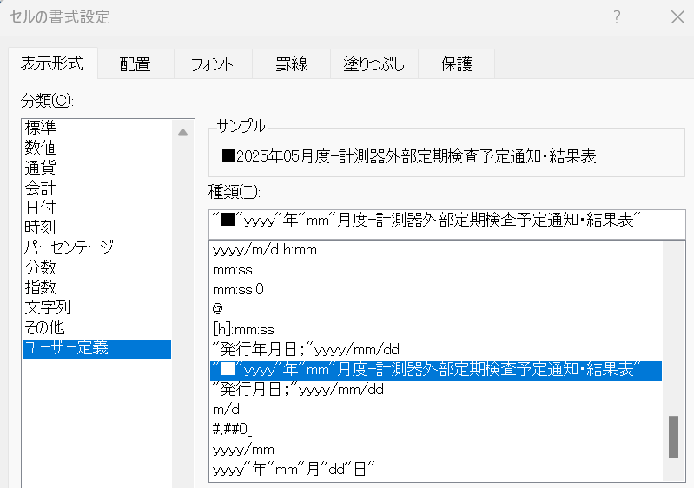

 | データ： | ”■2025年4月度-計測器外部定期検査予定通知・結果表”

 | 2025年05月より下記の様に定期検査と同じく書式型に変更されています。
 | 書式型： | ユーザー定義の書式
 |  | ”■”yyyy"年"mm"月度-計測器外部定期検査予定通知・結果表"

 | 2.【定期検査】

 | 書式型： | ユーザー定義の書式
 |  | ”■”yyyy"年"mm"月度-計測器定期検査予定通知・実績表"
 | 不具合点：社外校正と定期検査が同じ書式型での表題表示となり、1文字目での検査種の
 |  | 識別判定が不可となり社外校正も定期検査と同じになってしまう問題発生

 | 3．対策
 |  | 今までの識別は対応できない為、社外校正と定期検査の異なるデータ
 |  | 箇所を検出用に新たに設定することで対策とした。
 |  | 識別セル指定し直し ：セル（２，２）
 |  | 検出内容：定期検査は”” 空欄、自主検査は ”[" 記号、社外校正は "※" 記号

 | 定期検査： | ”” | 以前は | ”2”
 | 自主検査： | "[" | 以前は | ”["
 | 社外校正： | "※" | 以前は | "■"
 | 標準器： | ”” | 以前は | ”2”
 |  | 現場作業標準器は定期検査と同じ検出でファイル名の記号”2”で定期検査と識別
 |  | 定期検査識別はファイル名の記号数字 ”1”
 |  | 標準器はファイル名の記号数字”2”

 | ４．デバッグ実施結果
 |  | 定期検査、自主検査、社外校正、標準器の提出用計測配布ファイルにて
 |  | 作成確認した結果、提出用ファイル名は間違いなく識別されて作成されました。
 | ５．その他
 | 考察：毎回そうであるが、仕様の変更等は情報提供が全くなく、作成してみて、おかしいと
 | 気づき、確認したら、仕様変更がされていたという事なので、ある程度の仕様にかかわる
 | 変更実施の際は、計測SC側からの情報提供をしてもらいたいものです。

★★★ プログラム起動時エクセルシート ★★★
■■■ 計測発行予定通知の自動識別配布用ファイル作成ツールのリニューアル ■■■ |  |  |  |  |  |  |  | 2025年4月2日（水）作成
【概略説明書】

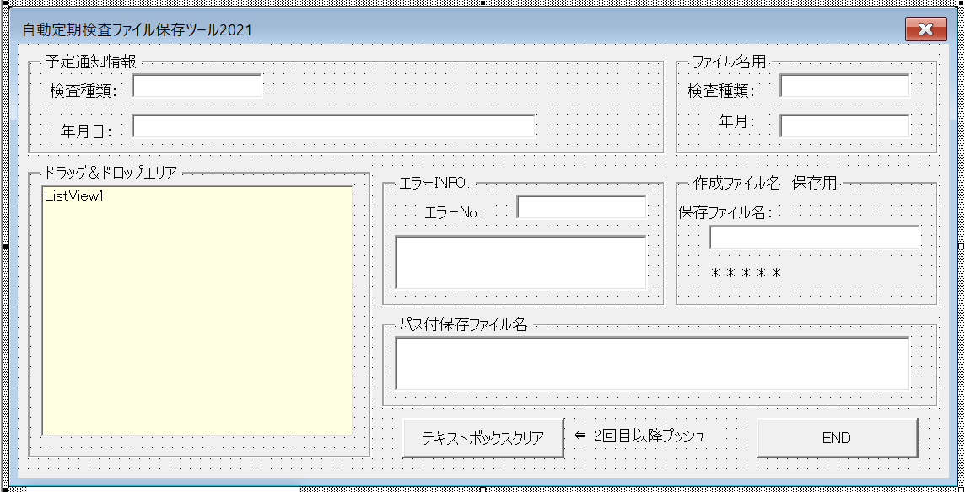
［1］ | 旧版 | 【AUTO-FilenameMake2022Sep26abc.xlsm】 |  |  |  | 廃止

 | 新版 | 【AUTO-FilenameMake2025APR02abcd.xlsm】 |  |  |  | 現行リニューアル
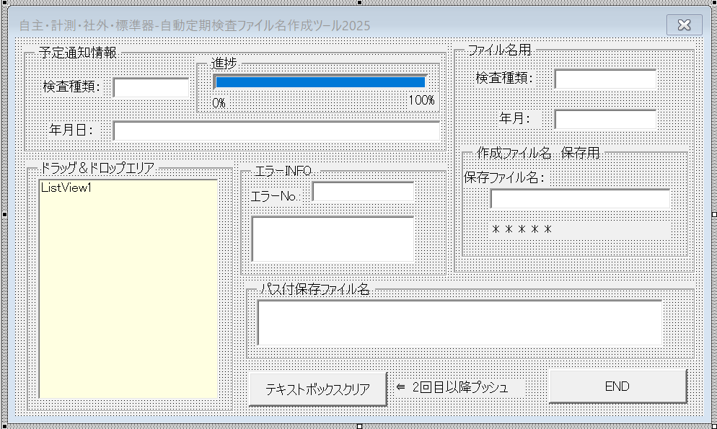

［2］ | 新版の新たに追加した項目フィチャー
 |  | ①ファイルを作成する時間の進捗バーをブロックからなめらか表示に変更
 |  | および、進捗の０％ 100％追加（変換ファイル作成時の作成時間の目安表示）
 |  | ②対象予定通知の（自主検査予定通知、社外校正予定通知、定期検査予定通知、現場作業標準器）
 |  | の全種類の対象をフォーム名に記載表示。
 |  | ③予定通知上の西暦後の月が1桁、2桁でもいずれでも適切に判断し2桁月情報として
 |  | 配布用予定通知年月に反映作成する様にした。 |  |  |  | （計測の不安定表記を吸収できるようにプログラムにて対応）
 |  | 例）
 |  |  | 2025年4月度自主定期検査予定通知 |  |  | 自動作成ファイルの年月表示 | C1983*1(自主2504).xlsx
 |  |  |  |  |  |  | NEW-C1980*1(自主2504).xlsx

 |  |  | 2025年04月度自主定期検査予定通知 |  |  | 自動作成ファイルの年月表示 | C1983*1(自主2504).xlsx
 |  |  |  |  |  |  | NEW-C1980*1(自主2504).xlsx
 |  | ④マウスカーソルをフォーム上の各コントロール（ボタン、テキストボックス）上に持ってゆくと
 |  | 対象のコントロールの表示または、操作する内容をコメント説明表示する様にした。
［3］ | ⑤①から④の内容で3年弱ぶりでリニューアルしたことでファイル名を下記に変更
 |  | ファイル名：AUTO-FilenameMake2025APR02abcd.xlsm

［4］ | 現場作業標準器のファイル構成の配布用ファイル名についての資料を追加
 | 2025年3月の標準器ファイル配布例
 |  | 計測発行時ファイル名 |  |  | ツールにて作成 | ファイル名作成
 |  | C1980G2.xlsx |  |  |  | NEW-C1980G2(標準器2503).xlsx
 |  | C1980L2.xlsx |  |  |  | NEW-C1980L2(標準器2503).xlsx
 |  | C1983N2.xlsx |  |  |  | C1983N2(標準器2503).xlsx

予定通知のファイル名詳細説明と使い方
表題： | 定期検査予定通知の発行ファイルの自動ファイル名作成処理の説明
 | および、使い方まとめ

 | １．計測サービスセンター発行時の計測器定期検査予定通知・実績表
 | 現状：
 |  | ①-1従来コード使用部門
 |  | C1983E1.xlsx |  | ：由利工業㈱西目工場（大曲工場含む）
 |  | C1983F1.xlsx |  | ： 雄勝セラミックス（株）
 |  | C1983N1.xlsx |  | ：TDK秋田㈱北上工場

 |  | ①-2新計測コード使用部門（工場サイト名省略→TDK秋田㈱本荘工場西サイト）
 |  | C1980A1.xlsx |  | ：（材料・シート成型・印刷）工程
 |  | C1980B1.xlsx |  | ：積層工程
 |  | C1980C1.xlsx |  | ：プレス工程
 |  | C1980D1.xlsx |  | ：切断工程
 |  | C1980E1.xlsx |  | ：（水ﾊﾞﾚﾙ・焼成・湿式ﾊﾞﾚﾙ・素地検査・焼付）工程
 |  | C1980F1.xlsx |  | ：端部塗布工程
 |  | C198G1.xlsx |  | ：めっき工程
 |  | C1980H1.xlsx |  | ：測定工程
 |  | C1980J1.xlsx |  | ：（素地外観・製品外観・製品検査）工程
 |  | C1980K1.xlsx |  | ：（包装・ﾒｶﾞｷｬｯﾌﾟ）工程
 |  | C1980L1.xlsx |  | ：品質保証部門

 | 問題点： | 現状計測発行時の定期検査、自主検査、社外校正 の予定通知は、全て同じファイル名
 |  | の為、識別不可能、しかも検査月情報もファイル名に無い為、検査年月全く不明の予定通知
 |  | なので、検査実施部門情報と検査年月情報の識別を付加する必要があります。

 | 現状：【計測サービスセンター発行される予定通知ファイル名】
 | 検査情報 |  |  | 定期検査 |  | 自主検査 |  | 社外検査 |  | コード種類
 | 由利工業㈱西目工場 |  |  | C1983E1.xlsx |  | C1983E1.xlsx |  | C1983E1.xlsx |  | ①
 | 雄勝セラミックス（株） |  |  | C1983F1.xlsx |  | C1983F1.xlsx |  | C1983F1.xlsx |  | ①
 | 北上工場 |  |  | C1983N1.xlsx |  | C1983N1.xlsx |  | C1983N1.xlsx |  | ①
 | （材料・シート成型・印刷）工程 |  |  | C1980A1.xlsx |  | C1980A1.xlsx |  | C1980A1.xlsx |  | ②
 | 積層工程 |  |  | C1980B1.xlsx |  | C1980B1.xlsx |  | C1980B1.xlsx |  | ②
 | プレス工程 |  |  | C1980C1.xlsx |  | C1980C1.xlsx |  | C1980C1.xlsx |  | ②
 | 切断工程 |  |  | C1980D1.xlsx |  | C1980D1.xlsx |  | C1980D1.xlsx |  | ②
 | （水ﾊﾞﾚﾙ・焼成・湿式ﾊﾞﾚﾙ・素地検査・焼付）工程 |  |  | C1980E1.xlsx |  | C1980E1.xlsx |  | C1980E1.xlsx |  | ②
 | 端部塗布工程 |  |  | C1980F1.xlsx |  | C1980F1.xlsx |  | C1980F1.xlsx |  | ②
 | めっき工程 |  |  | C1980G1.xlsx |  | C1980G1.xlsx |  | C1980G1.xlsx |  | ②
 | 測定工程 |  |  | C1980H1.xlsx |  | C1980H1.xlsx |  | C1980H1.xlsx |  | ②
 | （素地外観・製品外観・製品検査）工程 |  |  | C1980J1.xlsx |  | C1980J1.xlsx |  | C1980J1.xlsx |  | ②
 | 品質保証部門 |  |  | C1980L1.xlsx |  | C1980L1.xlsx |  | C1980L1.xlsx |  | ②

 | 対策の１として、ツールを使った1ファイル毎の検査年月情報付きの名前を付けて保存するように新たに
 | 検査部門（自主検査、計測検査、社外校正）と検査年と月情報付加したファイル名を作成して保存するような
 | 識別可能なファイル名保存ツールをエクセルVBAにて検討し対応した。次に示します。

 | 【今までのファイル名作成ツール】
 | ステップが結構あるので、クリップボードに貼付け用のファイル名作成するまでに多少時間が多少かかる。

 | 対策１： | １．先に作成したツールで、1ファイル毎に情報を入力、選択にて予定通知を試験実施部門毎に
 |  | ファイル名を作成し、エクセル通知を開いて、名前を付けて保存の方法で作成した適切な予定通知名
 |  | で保存し使用する方法
 |  | 上記のファイル名を作成する手順は各フォームでの選択が段階的にあるため、結構な手間となっています。
 |  | 時短に向けて、以前加速試験室で使用している方式のドラッグ＆ドロップ方式を検討し、リードタイムを
 |  | 短縮する方法を検討。対策１の各ステップを踏むことなく、1回でリネーム作成ができるようにする

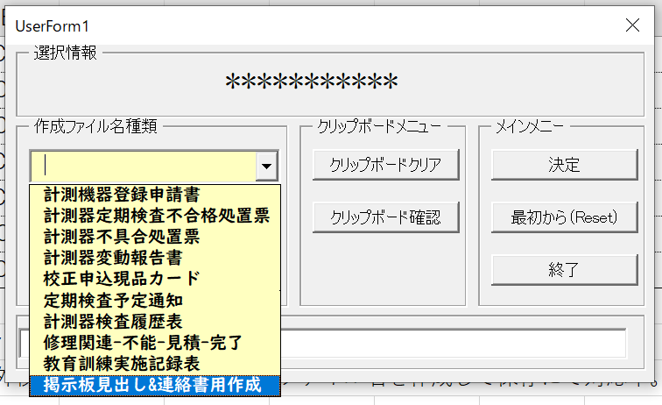
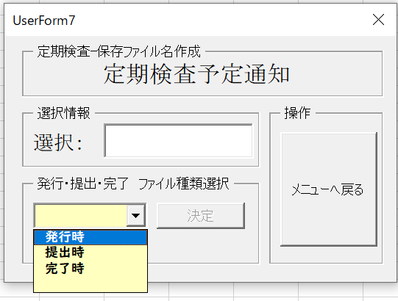
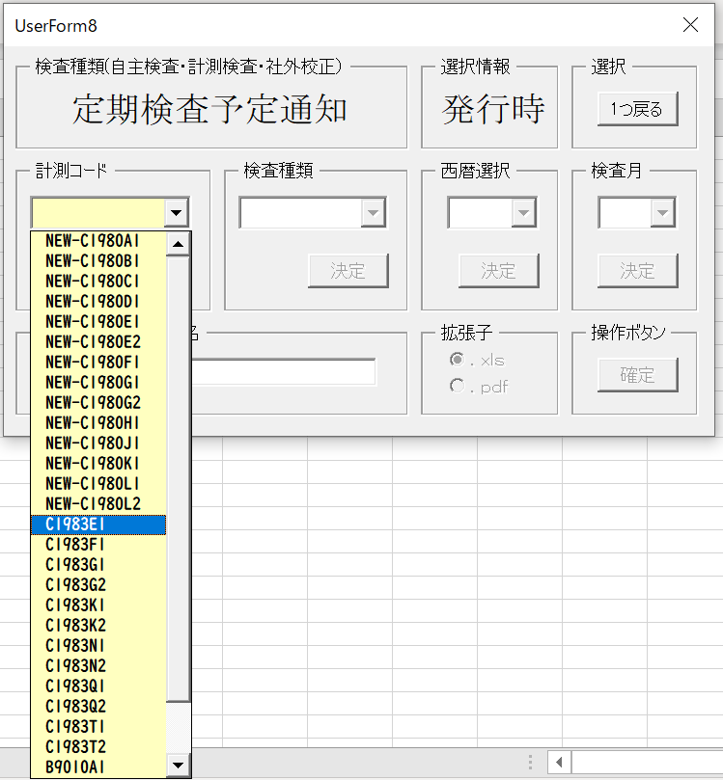
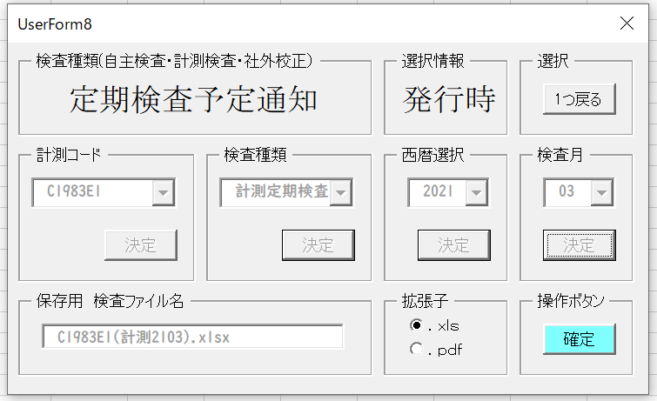
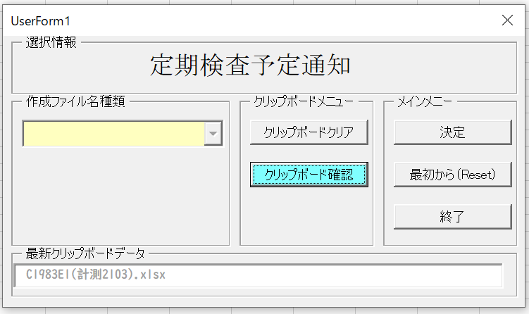
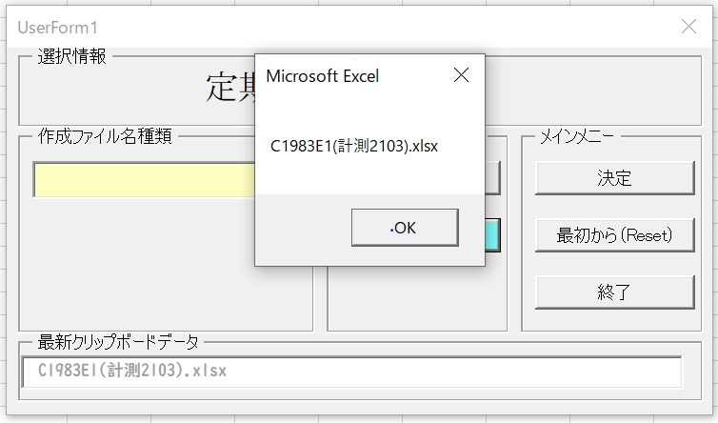

 |  |  |  |  |  |  | 右クリックで貼付けで下記が
 |  |  |  |  |  |  | クリップボードから貼付けられます。
 |  |  |  |  |  |  |  |  | C1983E1(計測2103).xlsx

 | 対策２： | 【詳細】対策１では、1ファイル毎、各フォームでの選択がある為、少なからず時間がかかっていたので
 |  | 各フォームでの作業をなくすことで、選択作業時間をかけずに1回の操作にてリネーム用のファイル名
 |  | を作成することができるようになります。
 |  | エクセルファイルのメニューに起動フォームを登録し、エクセルファイルを開くだけで作業ができるように
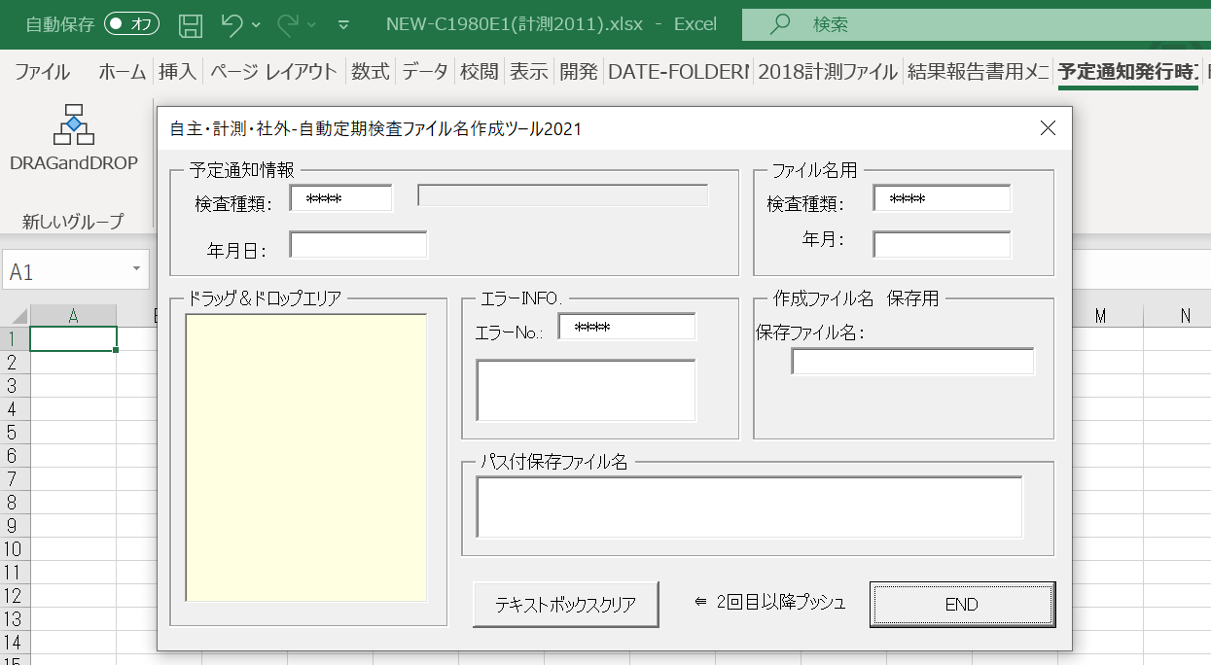
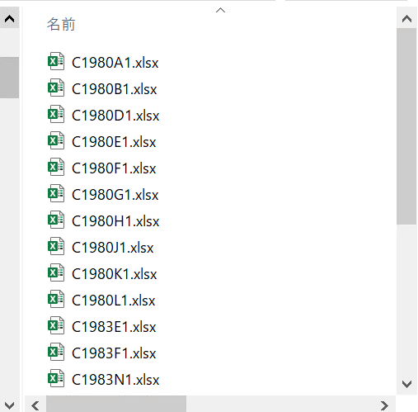
計測発行の予定通知をドラッグ＆ドロップ
 |  | しています。

 |  | 【自主・計測・社外・自動定期検査ファイル名作成ツール2021】 |  |  |  |  |  |  | 【計測サービスセンター発行予定通知】

 |  | 黄色のビューリストのドラッグ＆ドロップエリアに上の一覧のエクセル予定通知1ファイルをドラッグ＆ドロップ
 |  | するだけで瞬時に部門の検査部門が明白な検査年月付きのファイル名がドラッグ元に出来上がります。

 | 元ファイルと同じフォルダ内に同じ内容のエクセルで新たな識別情報付きのエクセル名が瞬時に自動で作成されます。

 | 例）実際の作成ファイル名（2021年02月の場合）
 | 拠点・工場 工程名 |  |  | 定期検査 |  | 自主検査 |  | 社外検査 |  | コード種類
 | 由利工業㈱西目工場 |  |  | C1983E1(計測2102).xlsx |  | C1983E1(自主2102).xlsx |  | C1983E1(社外2102).xlsx |  | ①
 | 雄勝セラミックス（株） |  |  | C1983F1(計測2102).xlsx |  | C1983F1(自主2102).xlsx |  | C1983F1(社外2102).xlsx |  | ①
 | 北上工場 |  |  | C1983N1(計測2102).xlsx |  | C1983N1(自主2102).xlsx |  | C1983N1(社外2102).xlsx |  | ①
 | （材料・シート成型・印刷）工程 |  |  | NEW-C1980A1(計測2102).xlsx |  | NEW-C1980A1(自主2102).xlsx |  | NEW-C1980A1(社外2102).xlsx |  | ②
 | 積層工程 |  |  | NEW-C1980B1(計測2102).xlsx |  | NEW-C1980B1(自主2102).xlsx |  | NEW-C1980B1(社外2102).xlsx |  | ②
 | プレス工程 |  |  | NEW-C1980C1(計測2102).xlsx |  | NEW-C1980C1(自主2102).xlsx |  | NEW-C1980C1(社外2102).xlsx |  | ②
 | 切断工程 |  |  | NEW-C1980D1(計測2102).xlsx |  | NEW-C1980D1(自主2102).xlsx |  | NEW-C1980D1(社外2102).xlsx |  | ②
 | （水ﾊﾞﾚﾙ・焼成・湿式ﾊﾞﾚﾙ・素地検査・焼付）工程 |  |  | NEW-C1980E1(計測2102).xlsx |  | NEW-C1980E1(自主2102).xlsx |  | NEW-C1980E1(社外2102).xlsx |  | ②
 | 端部塗布工程 |  |  | NEW-C1980F1(計測2102).xlsx |  | NEW-C1980F1(自主2102).xlsx |  | NEW-C1980F1(社外2102).xlsx |  | ②
 | めっき工程 |  |  | NEW-C1980G1(計測2102).xlsx |  | NEW-C1980G1(自主2102).xlsx |  | NEW-C1980G1(社外2102).xlsx |  | ②
 | 測定工程 |  |  | NEW-C1980H1(計測2102).xlsx |  | NEW-C1980H1(自主2102).xlsx |  | NEW-C1980H1(社外2102).xlsx |  | ②
 | （素地外観・製品外観・製品検査）工程 |  |  | NEW-C1980J1(計測2102).xlsx |  | NEW-C1980J1(自主2102).xlsx |  | NEW-C1980J1(社外2102).xlsx |  | ②
 | 包装・ﾒｶﾞｷｬｯﾌﾟ工程 |  |  | NEW-C1980K1(計測2102).xlsx |  | NEW-C1980K1(自主2102).xlsx |  | NEW-C1980K1(社外2102).xlsx |  | ②
 | 品質保証部門 |  |  | NEW-C1980L1(計測2103).xlsx |  | NEW-C1980L1(自主2103).xlsx |  | NEW-C1980L1(社外2103).xlsx |  | ②

 |  | ドラッグ＆ドロップ元ファイル |  |  |  |  | ドラッグ＆ドロップでファイル名が作成予定通知
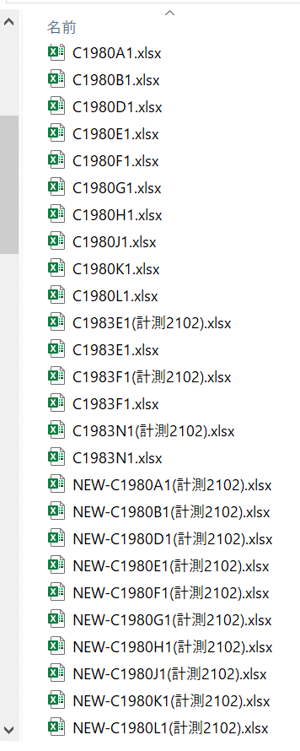

 | □使い方基本
 |  | ①計測サービスセンターより送付されてくる各通知を任意に作成したフォルダにまとめてコピーしておく。
 |  | ②自主・計測・社外・自動定期検査ファイル名作成ツール2021のエクセルファイルを起動する。
 |  | ツールエクセルファイル名：AUTO-FilenameMake2021Feb.xlsm
 |  | VBAのModule.basのサブルーチン名DRAGandDROPをメニューにマクロ登録で起動できます。
 |  |  |  |  | Sub DRAGandDROP()
 |  |  | Module.bas |  | UserForm1.Show
 |  |  |  |  | End Sub
 |  | （あらかじめエクセルのメニューに登録しておくと予定通知発行時ファイル名処理をクリックする
 |  | ことで簡単起動できます。：メニューグループ名 DRAGandDROP）
 |  | 登録メニュ名：予定通知発行時ファイル名処理

 |  | ③対策２の様に計測発行の予定通知発行ファイルをツールのビューエリアにドラッグ＆ドロップするだけで
 |  | 同じフォルダ内に自動にて識別の予定通知エクセルファイルが作成されます。

Sheet1
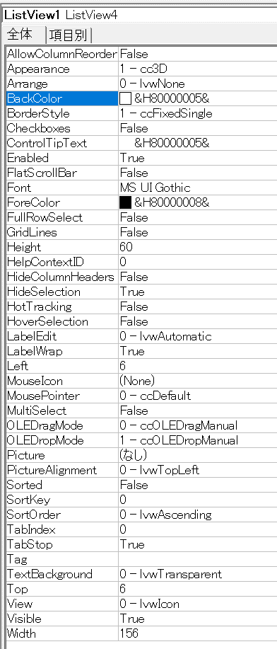

Sheet2
